Task3
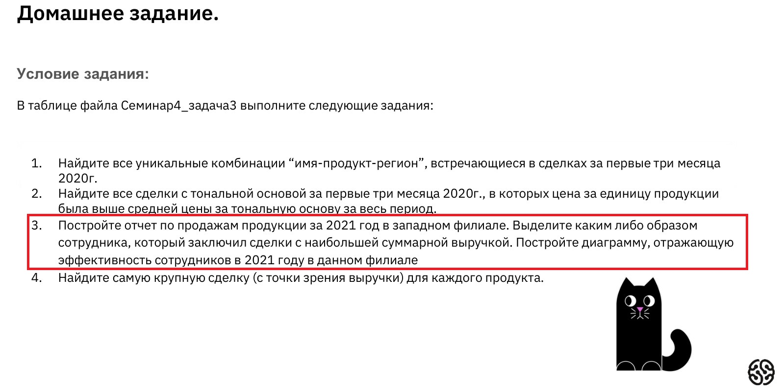

Номер транзакции | Имя | Дата | Товар | Количество | Цена | Филиал | Выручка
13 | Кристина З. | 31/08/2021 | блеск для губ | 49 | 1,495.93 ₽ | запад | 73,300.47 ₽
54 | Антонина П. | 10/04/2021 | блеск для губ | 26 | 801.98 ₽ | запад | 20,851.46 ₽
71 | Анастасия Б. | 16/11/2021 | помада | 93 | 2,807.68 ₽ | запад | 261,114.23 ₽
80 | Евгений Л. | 30/03/2021 | тушь | 16 | 494.58 ₽ | запад | 7,913.22 ₽
100 | Софья Р. | 03/10/2021 | подводка | 74 | 2,242.33 ₽ | запад | 165,932.77 ₽
103 | Фаина В. | 13/05/2021 | тональная основа | 90 | 2,723.40 ₽ | запад | 245,105.92 ₽
135 | Антонина П. | 14/02/2021 | подводка | 67 | 2,028.66 ₽ | запад | 135,920.27 ₽
136 | Татьяна Ф. | 30/03/2021 | блеск для губ | 10 | 314.32 ₽ | запад | 3,143.20 ₽
138 | Татьяна Ф. | 07/07/2021 | тушь | 77 | 2,330.80 ₽ | запад | 179,471.47 ₽
146 | Кристина З. | 07/07/2021 | подводка | 59 | 1,791.16 ₽ | запад | 105,678.38 ₽
151 | Кристина З. | 07/07/2021 | блеск для губ | -8 | -223.76 ₽ | запад | 1,790.11 ₽
156 | Кристина З. | 30/12/2021 | тональная основа | 81 | 2,449.69 ₽ | запад | 198,424.62 ₽
171 | Софья Р. | 14/10/2021 | тональная основа | 93 | 2,801.73 ₽ | запад | 260,560.68 ₽
189 | Татьяна Ф. | 15/06/2021 | тональная основа | 82 | 2,474.62 ₽ | запад | 202,918.66 ₽
192 | Антонина П. | 03/10/2021 | тональная основа | 72 | 2,175.93 ₽ | запад | 156,666.87 ₽
213 | Евгений Л. | 16/11/2021 | блеск для губ | 19 | 590.76 ₽ | запад | 11,224.39 ₽
238 | Анастасия Б. | 01/01/2021 | блеск для губ | 7 | 236.54 ₽ | запад | 1,655.80 ₽
248 | Иннокентий В. | 20/08/2021 | тушь | 25 | 770.15 ₽ | запад | 19,253.73 ₽
258 | Кристина З. | 12/01/2021 | подводка | 77 | 2,333.99 ₽ | запад | 179,717.49 ₽
264 | Татьяна Ф. | 13/05/2021 | тональная основа | 28 | 867.88 ₽ | запад | 24,300.67 ₽
275 | Фаина В. | 08/12/2021 | подводка | 59 | 1,793.85 ₽ | запад | 105,837.43 ₽
277 | Фаина В. | 12/01/2021 | подводка | 82 | 2,475.82 ₽ | запад | 203,017.63 ₽
278 | Софья Р. | 08/03/2021 | подводка | 29 | 890.53 ₽ | запад | 25,825.41 ₽
289 | Евгений Л. | 07/07/2021 | помада | 88 | 2,660.52 ₽ | запад | 234,125.64 ₽
305 | Фаина В. | 14/02/2021 | помада | 73 | 2,211.70 ₽ | запад | 161,454.15 ₽
310 | Иннокентий В. | 07/07/2021 | блеск для губ | 83 | 2,516.29 ₽ | запад | 208,852.38 ₽
329 | Кристина З. | 14/10/2021 | подводка | 38 | 1,161.43 ₽ | запад | 44,134.30 ₽
335 | Евгений Л. | 04/06/2021 | тональная основа | 17 | 525.76 ₽ | запад | 8,937.89 ₽
351 | Татьяна Ф. | 26/06/2021 | помада | 21 | 648.48 ₽ | запад | 13,618.05 ₽
367 | Фаина В. | 09/08/2021 | тональная основа | -8 | -218.25 ₽ | запад | 1,746.03 ₽
370 | Антонина П. | 11/09/2021 | блеск для губ | 2 | 77.51 ₽ | запад | 155.02 ₽
372 | Анастасия Б. | 03/10/2021 | тушь | 34 | 1,038.90 ₽ | запад | 35,322.48 ₽
401 | Антонина П. | 08/03/2021 | подводка | 76 | 2,301.19 ₽ | запад | 174,890.53 ₽
404 | Антонина П. | 13/05/2021 | блеск для губ | -5 | -128.00 ₽ | запад | 639.99 ₽
413 | Фаина В. | 25/02/2021 | тональная основа | 60 | 1,826.10 ₽ | запад | 109,565.76 ₽
424 | Софья Р. | 09/08/2021 | помада | 45 | 1,372.32 ₽ | запад | 61,754.24 ₽
453 | Софья Р. | 03/10/2021 | помада | 2 | 70.98 ₽ | запад | 141.96 ₽
455 | Анастасия Б. | 31/08/2021 | блеск для губ | 13 | 411.69 ₽ | запад | 5,351.94 ₽
463 | Татьяна Ф. | 21/04/2021 | блеск для губ | 48 | 1,456.91 ₽ | запад | 69,931.81 ₽
486 | Евгений Л. | 30/03/2021 | тушь | 44 | 1,343.15 ₽ | запад | 59,098.40 ₽
487 | Софья Р. | 23/01/2021 | подводка | 75 | 2,270.99 ₽ | запад | 170,324.00 ₽
503 | Анастасия Б. | 07/07/2021 | подводка | 81 | 2,451.91 ₽ | запад | 198,605.02 ₽
506 | Евгений Л. | 22/09/2021 | помада | 75 | 2,262.91 ₽ | запад | 169,718.31 ₽
507 | Иннокентий В. | 18/07/2021 | тушь | 87 | 2,624.97 ₽ | запад | 228,372.04 ₽
523 | Кристина З. | 19/03/2021 | подводка | 77 | 2,324.96 ₽ | запад | 179,022.16 ₽
532 | Евгений Л. | 14/10/2021 | подводка | 89 | 2,678.64 ₽ | запад | 238,399.09 ₽
569 | Евгений Л. | 04/06/2021 | блеск для губ | 73 | 2,217.81 ₽ | запад | 161,900.22 ₽
575 | Татьяна Ф. | 01/01/2021 | тушь | 84 | 2,537.90 ₽ | запад | 213,183.88 ₽
582 | Антонина П. | 05/11/2021 | тушь | 64 | 1,944.42 ₽ | запад | 124,442.57 ₽
612 | Фаина В. | 31/08/2021 | тушь | 2 | 77.81 ₽ | запад | 155.61 ₽
655 | Евгений Л. | 07/07/2021 | блеск для губ | 6 | 194.89 ₽ | запад | 1,169.34 ₽
664 | Софья Р. | 15/06/2021 | блеск для губ | 38 | 1,167.89 ₽ | запад | 44,379.64 ₽
...

Сводная таблица_Task3_1
Сумма - Выручка |  | Имя
Товар | Филиал | Александра Д. | Анастасия Б. | Антонина П. | Евгений Л. | Иннокентий В. | Кристина З. | Софья Р. | Татьяна Ф. | Фаина В. | Итог Результат
блеск для губ | запад | 927,466.38 ₽ | 791,860.95 ₽ | 637,909.93 ₽ | 1,049,556.96 ₽ | 1,242,764.01 ₽ | 1,327,065.88 ₽ | 1,038,693.06 ₽ | 752,645.68 ₽ | 916,178.78 ₽ | 8,684,141.64 ₽
подводка | запад | 352,653.74 ₽ | 836,144.87 ₽ | 1,323,966.43 ₽ | 1,239,847.54 ₽ | 1,476,601.74 ₽ | 1,334,892.73 ₽ | 949,299.12 ₽ | 201,047.42 ₽ | 1,233,903.91 ₽ | 8,948,357.49 ₽
помада | запад | 639,196.15 ₽ | 705,453.79 ₽ | 337,189.87 ₽ | 1,074,090.89 ₽ | 570,920.75 ₽ | 294,608.92 ₽ | 610,382.88 ₽ | 100,435.21 ₽ | 496,206.41 ₽ | 4,828,484.87 ₽
тональная основа | запад | 815,745.35 ₽ | 354,007.65 ₽ | 1,191,833.80 ₽ | 812,056.64 ₽ | 901,576.27 ₽ | 1,064,003.76 ₽ | 1,730,113.99 ₽ | 861,433.37 ₽ | 1,636,244.45 ₽ | 9,367,015.29 ₽
тушь | запад | 1,322,049.04 ₽ | 1,019,612.66 ₽ | 1,565,757.46 ₽ | 1,187,986.72 ₽ | 978,079.90 ₽ | 568,396.96 ₽ | 334,390.00 ₽ | 860,041.30 ₽ | 727,633.91 ₽ | 8,563,947.96 ₽
Итог Результат |  | 4,057,110.67 ₽ | 3,707,079.93 ₽ | 5,056,657.48 ₽ | 5,363,538.76 ₽ | 5,169,942.67 ₽ | 4,588,968.25 ₽ | 4,662,879.04 ₽ | 2,775,602.99 ₽ | 5,010,167.46 ₽ | 40,391,947.24 ₽
Выручка по сотрудникам

Лучший

